Health Check
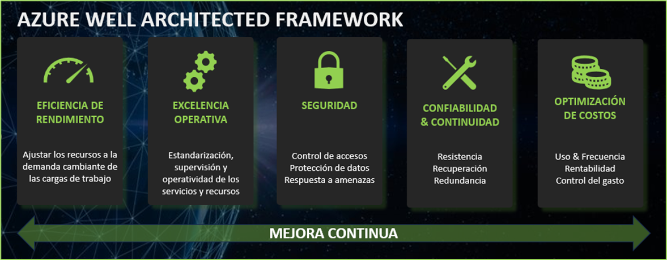
GESTIÓN ESTRATÉGICA | CLIENTE | LOGO CLIENTE
ROADMAP DE MEJORAS & OPTIMIZACIÓN DE LOS SERVICIOS DE AZURE BASADO EN:
 | PROCEDIMIENTO
 | 1. Revisión de los servicios y recursos desplegados en AZURE
 | 2. Análisis y elaboración de la matriz de hallazgos
 | 3. Elaborción del diagnóstico, propuestas de optimización y mejora
 | 4. Definición del plan de acción para la implementación de mejoras
 | Priorización de ejecución
 | Determinación de fechas
 | Aceptación de compromisos y asignación de responsables

 | IMPACTO
 | 0 | NO VALORADA
 | 1 | ALTA
 | 2 | MEDIA
 | 3 | BAJA

 | PRIORIDAD DE REMEDIACIÓN
 | 0 | NO VALORADA
 | 1 | ALTA
 | 2 | MEDIA
 | 3 | BAJA

